BRETs_BRIDGEs
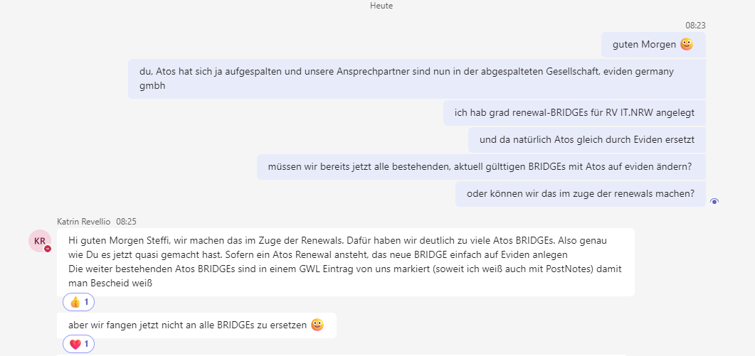
# | Kunde | Projekt | Sub/Partner | Rolle des Sub/Partner | Art der BRIDGE | BRET-Nr./BRI-Nr. | Status | Datum Genehmigung | ToDo | Volumen pro Jahr in USD | Beginn | Ende | Ablage genehmigte BRI im Mandantenordner? | Umsatzschwellwert gemäß Vertrag | Status Abstimmung mit EM/EP bzgl. Änderung | Anmerkung/Historie | Kontaktaufnahme mit
556 | ITZBund | RV ITZBund Los 2+4 EY = Prime | ISO Public Services GmbH | Sub | Projekt/MSA | BRI-16878889 | genehmigt | 2024-10-31 |  | 500,000 USD | 2024-11-04 | 2025-08-31 |  |  |  | #13.05.2025 - Call mit Katrin Revellio udn Kerstin Klösters - gemeinsames Runtersetzen um von 500k um 400k auf 100k, um Genehmigung für 2 Opps beim ITZBund zu erhalten (RV IAM, RV opt. Sicherheit) - Freigabe von TBO für Runtersetzen ist mündlich erfolgt #05.12.2024 MFR: Check mit Kerstin klöster erfolgt für Sub-RVder ISO im Abschnitt Independece: korrekt und vollst. ist: OK, auch 45 % OK
553 | ITZBund | RV ITZBund Los 2+4 EY = Prime | Proxcel GmbH | Sub | Projekt/MSA | BRI-16608648 (Nachfolge von BRI-14659599) | genehmigt | 2024-09-27 |  | 3,200,000 USD | 2024-09-30 | 2025-12-31 |  |  |  | #12.06.2025 Calk mit Maggy, Volumen in FY25 niciht ausgezeißt, aber soll beibehalten werden #25.11.2024 MFR: Call mit Maggy, 3,2 Mio ggf. zu wenig, Aufstockung als Option in Q1/2025 als Bestandteil des Montagscalls mit rein nehmen
552 | ITZBund | RV ITZBund Los 2+4 EY = Prime | BearingPoint GmbH | Sub | Projekt/MSA | BRI-16635088 (Nachfolge von BRI-14474015) | genehmigt | 2024-09-25 |  | 1,000,000 USD | 2024-09-30 | 2025-08-31
551 | ITZBund | RV ITZBund Los 2+4 EY = Prime | Conet Solutions GmbH | Sub | Projekt/MSA | BRI-16639509 (Nachfolge von BRI-14560669) | genehmigt |  |  | 1,500,000 USD | 2024-09-30 | 2025-08-31
549 | ITZBund | RV ITZBund Los 2+4 EY = Prime | DS Data Systems GmbH | Sub | Projekt/MSA | BRI-16639524 (Nachfolge von BRI - 14571621) | genehmigt | 2024-09-27 |  | 900,000 USD | 2024-09-30 | 2025-08-31 |  |  |  | Tendenz Aufstockung um 200k USD auf 1,1 Mio USD
521 | ITZBund | RV ITZBund Los 2+4 EY = Prime | SVA System Vertrieb Alexander GmbH | Sub | Projekt/MSA | BRI-16364316 (Nachfolge von BRI-14560396) | genehmigt | tbd |  | 5,000,000 USD | 2024-09-01 | 2025-08-30 |  |  |  | # 12.06.2025 Call mit Maggy, Nächste BRI um 2 Mio auf 3 Mio reduzieren #30.07.2024: Anlage BRI PKA
520 | ITZBund | RV ITZBund Los 2+4 EY = Prime | Eviden Germany GmbH | Sub | Projekt/MSA | BRI-16364317 (Nachfolge von BRI-14560426) | genehmigt | 2024-08-29 |  | 5,000,000 USD | 2024-09-01 | 2025-08-30 |  |  |  | # 12.06.2025 - Reduzierung in Folge-BRI um 2 Mio aud 3 Mio USD einplanen #28.08.2024: Reminder von Independence erneut an GCSP Eviden #30.07.2024: Anlage BRI PKA
509 | ITZBund | RV ITZBund Los 2+4 EY = Prime | Computacenter AG & Co. KG | Sub | Projekt/MSA | BRI-15436375 Nachfolge von (BRI-14557005) | genehmigt | 2024-03-14 |  | 4,000,000 USD | 2024-06-24 | 2025-08-31
255 | ITZBund | RV ITZBund Los 2+4 EY = Prime | Umbrella Unternehmensberatung GmbH | Sub | Projekt/MSA | BRI-14795659 Nachfolge von BRET-11544397 | genehmigt | 2023-11-07 |  | 600,000 USD | 2023-11-06 | 2025-08-31 |  | 40% |  | #27.10.2023: MFR/PKA Versand Bridge #26.10.2023: MFR/PKA Erstellung Bridge #24.10.2023: Anforderung Selbstauskunft zur Entity

